応募依頼 (オンラインのみ)
※水色と黄色のセルは回答必須（回答すると色が消失）。黄色とピンクのセルはリストから選択。黒色セルは入力不要。 |  |  |  |  |  | vol9
（一財）全国地域情報化推進協会 御中 |  |  |  | 申込日
送信先： | adviser@applic.or.jp
令和３年度地域情報化アドバイザー派遣申請書（オンライン）

地域情報化の推進に当たり、下記のとおり地域情報化アドバイザーのオンラインでの対応を申請します。

記
１．申請団体情報
１－１．申請団体
区分
 | 郵便番号
 | 総合通信局管区 | 都道府県 | 市区町村 | 番地等
住所
団体名 |  |  |  | 代表者名
担当者部署 |  |  |  | 連絡先電話番号
担当者役職 |  | 担当者氏名 |  | 連絡先E-mail
１－２．推薦団体（「区分」が「協議会」または「NPO・商工会・大学等」の場合のみ入力）
団体名 |  | 連絡先部署
担当者氏名 |  | 連絡先電話番号 |  | 連絡先E-mail

２．支援を求める内容
２－１．概要
（簡潔に）
２－２． | 重点支援分野
支援を求める | オープンデータ |  |  | 教育情報化／情報教育
分野 | ＥＢＰＭ |  |  | デジタルアーカイブ／図書館
 | ＡＩ活用 |  |  | 働き方
 | シェアリングエコノミー |  |  | 子育て
 | 地域情報化計画・官民データ計画 |  |  | テレワーク
 | 人材の育成・活用 |  |  | ＲＰＡ導入
 | 自治体システム・セキュリティ他 |  |  | 医療・介護・健康
 | 自治体システム標準化・共通化 |  |  | 農林水産業
 | ネットワークインフラ |  |  | 地域ビジネス
 | ５G |  |  | 観光
 | マイナンバー |  |  | 個人情報保護
 | マイキープラットフォーム |  |  | スマートシティ
 | 防災 |  |  | その他

備考欄

オンラインのみによる支援の場合、
合計１０時間が上限です（１日７時間まで）
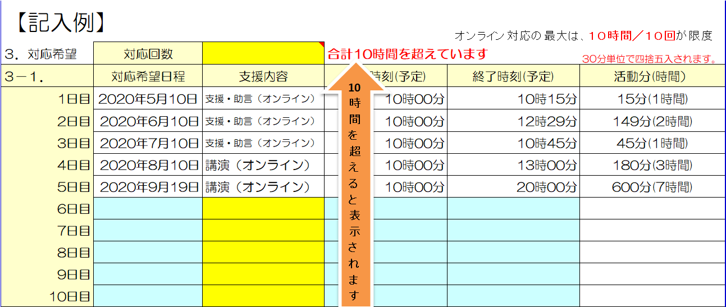
３．対応希望 | 対応日数 |  |  |  | 30分単位で四捨五入されます。
３－１． | 対応希望日程 | 支援内容 | 開始時刻(予定) | 終了時刻(予定) | 活動分(時間）
1日目
2日目
3日目
4日目
5日目
6日目
7日目
8日目
9日目
10日目
アドバイザー一覧へ
３－２． | 依頼方法
 | 複数人派遣の希望

 | 対応候補 | 第一候補者 | 第二候補者 | 第三候補者
アドバイザー | アドバイザー氏名
 | 指名理由

希望する（事前打合せ無し）の場合、調整の結果ご希望に沿えない場合や再検討を依頼する場合があります。

４．依頼内容詳細
４－１．事業の属性 |  |  | 事業名
他に採択を受けている国の事業
アドバイザーへの依頼事項
上記でその他を選択した場合具体的な内容
４－２．事業の内容

４－３．事業のこれまでの検討状況や進捗状況

４－４．事業の課題・問題点とアドバイザー支援による目指す成果
（１）事業の課題・問題点

（２）アドバイザー支援により目指す成果

（３）最終目標と達成が見込まれる時期を具体的に記載してください
（3-1）達成時期
（3-2）最終目標

４－５．アドバイザーに求める支援内容を具体的に記載してください。

４－６．講演のテーマを具体的に記載してください

４－７．講演の概要（主催者、想定される受講者、人数等を記載してください）

５．地域情報化アドバイザー制度活用のきっかけについて
最も当てはまる理由をリストより選択下さい。

 | 未記入のセルが有ります。以下の項目に水色と黄色のセルが残っていないかご確認下さい。
 | ２－２． | については最低一つは選択して下さい。
 | 申込日 | １－１． | １－２．
 | ２－１． | ２－２．
 | ３－１． | ３－２．
 | ４－１． | ４－２． | ４－３． | ４－４． | ４－５．

 | ５．

